Ausschnitt GK und DSMS
FLÄCHENBÜNDIGE KOMBINATION Ausschnitt GK oder GK mit Muldenlüfter DSMS für kombinierten Einbau (alle Masse in mm) für aktuelle Modelle ab 2024 Weiterführende Informationen siehe entsprechende Planungshilfe (Kapitel Kombinierter Einbau von Kochfelder) nicht aufgeführte Geräte können nicht kombiniert werden (z.Bsp. Panoramakochfelder)

Baugrösse | Geräte Auswahl Induktion | Ausschnittmass einzeln | Summe | Anzahl Geräte | Variante flächenbündige Kombination
30 | CookTop V4000 I302 (31143), CookTop V2000 I302 (31160), GAS311GKBZ (31073), GAS321GKBZ (31074) | 287 | 0
40 | CookTop Teppan Yaki I40 (31140 | 390 | 0
 | CookTop V4000 I402 (31144) | 390 | 0 |  | Ausschnittbreite E in mm = | 0
 | GAS411GSAZ/GSBZ (31063), GAS421GSAZ/GSBZ (31064) | 390 | 0
60 | CookTop V4000 I604 (31115) | 577 | 0 |  | Ausschnitttiefe F in mm = | 0
 | CookTop V4000 I604 (31157) | 577 | 0
 | CookTop V2000 I604 (31159) | 577 | 0 |  | Ausschnittbreite C in mm = | 0
 | GAS641GSAZ/GSBZ (31071) | 577 | 0
 |  | 577 | 0 |  | Ausschnitttiefe D in mm = | 0
70 | CookTop V4000 I704 (31116) | 697 | 0
 | CookTop V6000 I705 FullFlex (31132) | 697 | 0
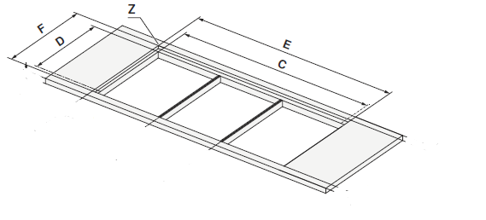
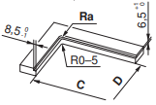
 | GAS731GKBZ (31075) | 697 | 0 |  | Beispiele aus Planungshilfe
 |  | 697 | 0
80 | CookTop V2000 I804 (31146) | 767 | 0
 | CookTop V4000 I804 (31158) | 767 | 0
 |  | 767 | 0
 |  | 767 | 0
90 | CookTop V6000 I905 (31114), CookTop V6000 I906 (31134) | 903 | 0
 | CookTop V6000 A905 (31155) | 903 | 0
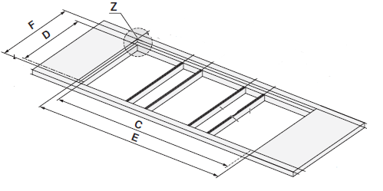
 | GAS951GSAZ/GSBZ (31072) | 903 | 0

 | Geräte Auswahl Muldenlüfter | Gerätemass
DSMS | DESIGN MULDENLÜFTER DSMS (64005) | 110 | 0
 |  |  | 0

 |  |  | 0

